観光施設事業（大栄歴史文化学習館特別会計）
公営企業の抜本的な改革の取組状況（令和5年3月31日時点）

団体名 |  |  |  | 業種名 |  |  |  | 事業名 |  |  | 施設名

北栄町 |  |  |  | 観光施設事業 |  |  |  | その他観光

実施状況

 | 抜本的な改革の取組

 | 事業廃止 | 民営化・ 民間譲渡 | 地方独立行政法人への移行 |  | 広域化等 | 民間活用 |  |  |  | 現行の経営 体制を継続

 |  |  |  |  |  | 指定管理者 制度 | 包括的 民間委託 |  | PPP/PFI方式 の活用
 |  |  |  |  |  |  |  |  |  | ●

現行の経営体制・手法を継続する理由、今後の方向性

抜本的な改革に取り組まず、現行の経営体制・手法を継続する理由及び現在の経営状況・経営戦略等における中長期的な将来見通しを踏まえた、今後の経営改革の方向性

 | 当施設では漫画「名探偵コナン」という作品を扱っている関係上、現在、版権元からは町直営で運営することを許可されている。しかし、民間活用については、著作権使用に係る条件がより厳しくなるため、運営自体を民間委託することは現時点では難しい。以上の理由のとおり、抜本的な改革の方向性の検討を行ったものの、現行の体制が望ましいとの結論に至ったため。

電気事業（風力発電事業）
公営企業の抜本的な改革の取組状況（令和5年3月31日時点）

団体名 |  |  |  | 業種名 |  |  |  | 事業名 |  |  | 施設名

北栄町 |  |  |  | 電気事業 |  |  |  | ―

実施状況

 | 抜本的な改革の取組

 | 事業廃止 | 民営化・ 民間譲渡 | 地方独立行政法人への移行 |  | 広域化等 | 民間活用 |  |  |  | 現行の経営 体制を継続

 |  |  |  |  |  | 指定管理者 制度 | 包括的 民間委託 |  | PPP/PFI方式 の活用
 |  |  |  |  |  |  |  |  |  | ●

現行の経営体制・手法を継続する理由、今後の方向性

抜本的な改革に取り組まず、現行の経営体制・手法を継続する理由及び現在の経営状況・経営戦略等における中長期的な将来見通しを踏まえた、今後の経営改革の方向性

 | 再生可能エネルギーによる発電事業は、地球温暖化対策に有益であり、また、FIT期間中は収益が確保できる見込みのため、現行の経営体制・手法を継続する。 なお、電気事業は民間代替性が高い事業であるが、本町の風況での風力発電事業は、課税事業者が納税しながら利益を得ることが困難であることから、町が公営事業として実施している。

水道事業
公営企業の抜本的な改革の取組状況（令和5年3月31日時点）

団体名 |  |  |  | 業種名 |  |  |  | 事業名 |  |  | 施設名

北栄町 |  |  |  | 水道事業

実施状況

 | 抜本的な改革の取組

 | 事業廃止 | 民営化・ 民間譲渡 | 地方独立行政法人への移行 |  | 広域化等 | 民間活用 |  |  |  | 現行の経営 体制を継続

 |  |  |  |  |  | 指定管理者 制度 | 包括的 民間委託 |  | PPP/PFI方式 の活用
 |  |  |  |  |  |  |  |  |  | ●

現行の経営体制・手法を継続する理由、今後の方向性

抜本的な改革に取り組まず、現行の経営体制・手法を継続する理由及び現在の経営状況・経営戦略等における中長期的な将来見通しを踏まえた、今後の経営改革の方向性

 | 既に水源地の売却や維持管理費の縮減等、効率的な運営に取り組んでおり、現行で健全な経営が出来ているため。

下水道事業（特定環境保全公共下水道
公営企業の抜本的な改革の取組状況（令和5年3月31日時点）
公営企業の抜本的な改革の取組状況（令和5年3月31日時点）

団体名 |  |  |  |  | 業種名 |  |  |  |  |  |  |  | 事業名 |  |  |  |  |  | 施設名

北栄町 |  |  |  |  | 下水道事業 |  |  |  |  |  |  |  | 特定環境保全公共下水道

実施状況
実施状況

 | 抜本的な改革の取組

 | 事業廃止 | 民営化・ 民間譲渡 |  | 地方独立行政法人への移行 |  | 広域化等 |  |  | 民間活用 |  |  |  |  |  |  |  | 現行の経営 体制を継続

 |  |  |  |  |  |  |  |  | 指定管理者 制度 |  | 包括的 民間委託 |  |  |  | PPP/PFI方式 の活用
 |  |  |  |  |  | ● |  |  |  |  | ●

 | 取組事項 |  |  | （下水道事業）広域化等

 |  |  |  |  | （実施類型） |  |  |  |  |  | （取組の概要） |  |  |  |  |  |  | （実施（予定）時期）
 | 実施済 |  |  |  | 汚水処理施設の統廃合 |  |  |  |  |  | 下水道事業全体の最適化、経費削減、効率化のため、町内に１か所ある農業集落排水施設を廃止し、下水道事業（特定環境保全公共下水道）北条処理区へ接続統合する予定で、現在設計を終え、R5から接続工事に入る予定。 |  |  |  |  |  |  | 令和

 |  |  |  |  | ●
 |  |  |  |  |  |  |  |  |  |  |  |  |  |  |  |  |  | 7 |  | 4 | 1

 |  |  |  |  | 処理場廃止あり |  | 処理場廃止なし

 |  |  |  |  | ● |  |  |  |  |  |  |  |  |  |  |  |  | 年 |  | 月 | 日

 |  |  |  |  | 公共下水･流域下水の統合 |  | 公共下水同士 の統合 |  |  | 集落排水･公共下水との統合 |  |  |  | 特環下水と公共下水との統合 |  | その他

 |  |  |  |  |  |  |  |  |  |  |  |  |  |  |  | ●

 |  |  |  |  | 汚泥処理の 共同化 |  | 維持管理・事務 の共同化 |  |  | 最適な汚水処理施設の選択（最適化）
 | 実施予定 |  | ●
 |  |  |  |  | ● |  | ● |  |  | ●

 |  |  |  |  | （取組の効果額） |  |  |  |  |  | （取組の効果額内訳）
 |  |  |  |  | 0.6 |  |  | 百万円(年) |  |  | ①建設費 年29千円増 ②維持管理費 年▲645千円減 計 年▲616千円減

 |  |  |  |  | （取組の概要） |  |  |  |  |  | （検討状況・課題）
 | 検討中

 | 取組事項 |  |  | 民間活用（包括的民間委託）

 |  |  |  |  | （取組の概要） |  |  |  |  |  |  | （（実施済のみ）性能発注内容） |  |  |  |  |  | （実施（予定）時期）
 | 実施済 |  | ● |  | 終末処理場２か所の維持管理業務について、包括的民間委託を実施した。 薬剤費や電気料金等のユーティリティ費に係る部分も含めて委託したことにより、効率的な管理運営ができ、職員の事務負担が軽減された。 |  |  |  |  |  |  | 運転管理業務、ユーティリティ費、保険費の削減 |  |  |  |  |  | 平成

 |  |  |  |  |  |  |  |  |  |  |  |  |  |  |  |  |  | 22 |  | 4 | 1

 | 実施予定
 |  |  |  |  |  |  |  |  |  |  |  |  |  |  |  |  |  | 年 |  | 月 | 日

 |  |  |  |  | （取組の効果額） |  |  |  |  |  | （取組の効果額内訳）
 |  |  |  |  | 0.7 |  |  | 百万円(年) |  |  | 維持管理費 年▲670千円

 |  |  |  |  | （取組の概要） |  |  |  |  |  | （検討状況・課題）
 | 検討中

下水道事業（農業集落排水事業）
公営企業の抜本的な改革の取組状況（令和5年3月31日時点）
公営企業の抜本的な改革の取組状況（令和5年3月31日時点）

団体名 |  |  |  |  | 業種名 |  |  |  |  | 事業名 |  |  |  |  | 施設名

北栄町 |  |  |  |  | 下水道事業 |  |  |  |  | 農業集落排水施設

実施状況
実施状況

 | 抜本的な改革の取組

 | 事業廃止 | 民営化・ 民間譲渡 |  | 地方独立行政法人への移行 |  | 広域化等 |  | 民間活用 |  |  |  |  | 現行の経営 体制を継続

 |  |  |  |  |  |  |  | 指定管理者 制度 | 包括的 民間委託 |  | PPP/PFI方式 の活用
 | ●

抜本的な改革の取組状況

 | 取組事項 |  |  | 事業廃止

 |  |  |  |  | （取組の概要） |  |  |  | （全部と一部の別） |  |  |  |  | （実施（予定）時期）
 | 実施済 |  |  |  | 下水道事業全体の最適化、経費削減、効率化のため、町内に１か所ある農業集落排水施設を廃止し、下水道事業（特定環境保全公共下水道）北条処理区へ接続統合する予定で、現在設計を終え、R5から接続工事に入る予定。 |  |  |  | 全部廃止 |  |  | 一部廃止 |  | 令和

 |  |  |  |  |  |  |  |  | ●
 |  |  |  |  |  |  |  |  |  |  |  |  |  | 7 |  | 4 | 1

 |  |  |  |  |  |  |  |  |  | ①診療所化・介護施設化
 |  |  |  |  |  |  |  |  |  | ②簡易水道事業の飲料水供給施設化 |  |  |  | 年 |  | 月 | 日
 | 実施予定 |  | ● |  |  |  |  |  |  | ③事業目的の完了
 |  |  |  |  |  |  |  |  |  | ④民営化・民間譲渡による廃止
 |  |  |  |  |  |  |  |  | ● | ⑤広域化による廃止
 |  |  |  |  |  |  |  |  |  | ⑥その他

 |  |  |  |  | （取組の効果額） |  |  |  | （取組の効果額内訳）
 |  |  |  |  | 0.6 |  | 百万円(年) |  | ①建設費 年29千円増 ②維持管理費 年▲645千円 計 年▲616千円

 |  |  |  |  | （取組の概要） |  |  |  | （検討状況・課題）
 | 検討中

下水道事業（特定地域排水処理事業）
公営企業の抜本的な改革の取組状況（令和5年3月31日時点）
公営企業の抜本的な改革の取組状況（令和5年3月31日時点）

団体名 |  |  |  | 業種名 |  |  |  | 事業名 |  |  | 施設名

北栄町 |  |  |  | 下水道事業 |  |  |  | 特定地域排水処理施設

実施状況
実施状況

 | 抜本的な改革の取組

 | 事業廃止 | 民営化・ 民間譲渡 | 地方独立行政法人への移行 |  | 広域化等 | 民間活用 |  |  |  | 現行の経営 体制を継続

 |  |  |  |  |  | 指定管理者 制度 | 包括的 民間委託 |  | PPP/PFI方式 の活用
 |  |  |  |  |  |  |  |  |  | ●

現行の経営体制・手法を継続する理由、今後の方向性

抜本的な改革に取り組まず、現行の経営体制・手法を継続する理由及び現在の経営状況・経営戦略等における中長期的な将来見通しを踏まえた、今後の経営改革の方向性

 | 抜本的な改革についての方向性の検討は行っているものの、事業規模が小さく、人員が少ない等の理由から、現状は今の経営体制・手法を維持するという結論であるため。

作成要領
【作成要領】 | 本ファイルにより作成したものが、ホームページに掲載されます。 次の【手順①～⑦】により、作業をお願いします。

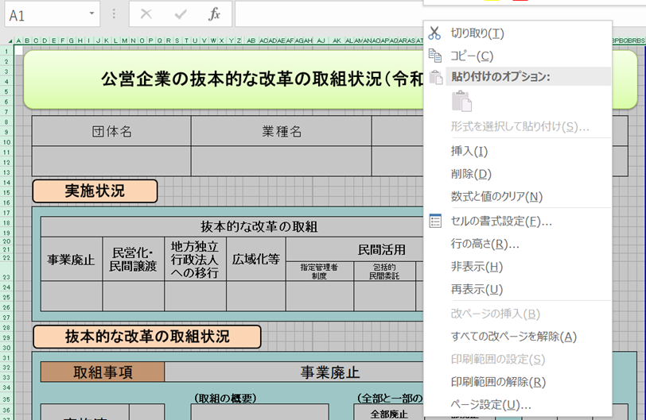
【手順①】 事業ごとに作成した、「調査票.xlsx」ファイルの「公開用シート」を開き、全体をコピーする。

【手順②】 「公開用.xlsx」（本ファイル）の「公開用シート」に貼り付ける。
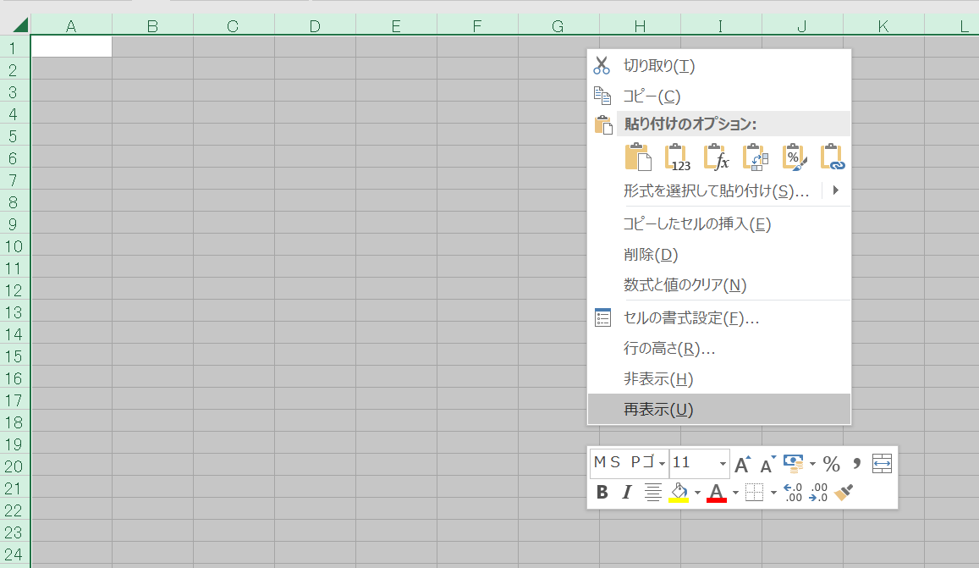

【手順③】 公開用シートに貼り付けたデータについて、再度、全体をコピーする。

【手順④】 コピーしたデータを、「形式を選択して貼り付け」→「値を貼り付け」で、そのまま貼り付ける。
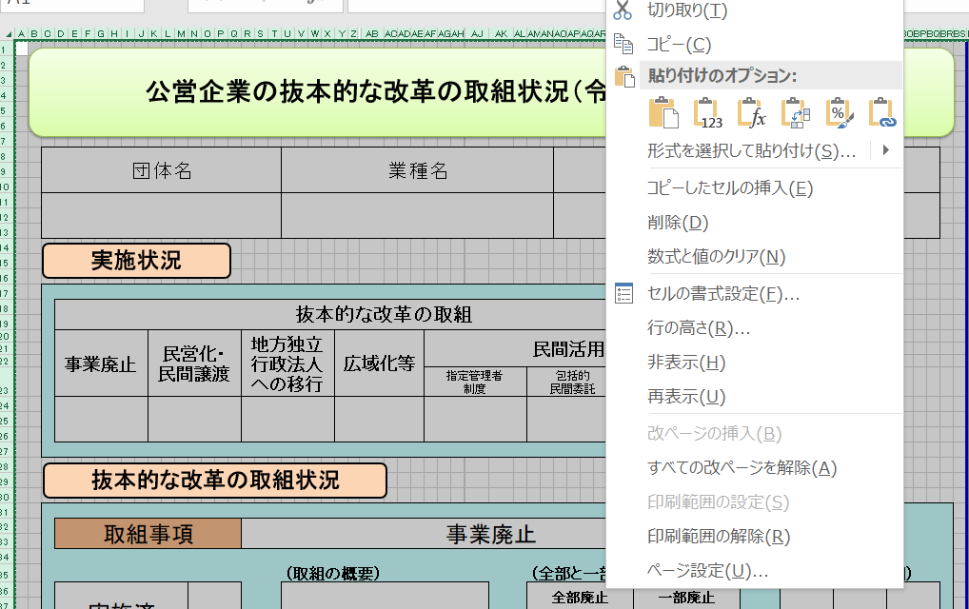

【手順⑤】 「該当の無い取組状況」となっている「行」を、全て削除する。
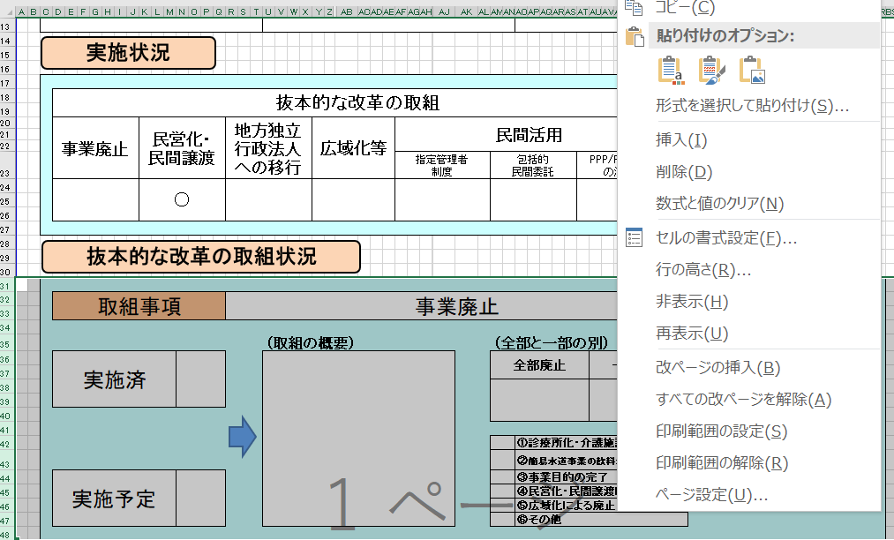

【手順⑥】 セル内に回答が収まらない場合には、適宜、該当行の幅変更を行う。

【手順⑦】 本ファイルの、「作成要領」から「（例３）０項目」までの４つのシートを削除する。

